レイアウト注意
ＪＦＡキッズ（U-8）サッカーフェスティバル2021 ＩＮ 熊谷ドーム レイアウトと注意事項

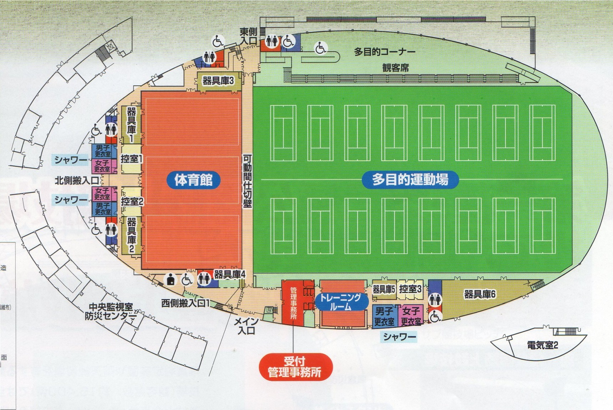
２．選手控室
観客席を利用ください。
1．受付
東入口
Aコート
Bコート
Cコート
Dコート
アップ場
大会本部
選手審判集合
選手審判集合
喫茶コーナーにて選手控室では使用しないで下さい。
多目的コーナーでの場所取りは避け、外のスペースを活用ください。

注意事項
●スムーズな運営の為に次のご協力をお願いいたします。

① 試合ボールは熊谷ドームのボールを使用いたしますのでゲームへ試合ボールの持込は不要です。

② 前の試合の後半が始まった時点で次の対戦チームはピッチに集合願います。

③ 集合時点で審判はコイントスをお願いいたします。

④ 相手チームベンチへの挨拶はせず自チームに戻り速やかベンチの入れ替わりをお願いします。

⑤ 場内の放送案内にご注意ください。

●会場におきましての使用ルールとお願いをご確認ください

① ピッチ内はスパイクの着用は禁止されており、飲料につきましては水のみが許可されております。
うがいの吐き出し、水捨ても禁止されております。

② 観戦については人工芝の外で、またハイヒールでの人工芝への入場は固くお断りいたします。

③ 飲食につきましては多目的コーナー観客席にてお願いいたします。ドーム内は飲食禁止です。(水分補給除く)

④ ゴミは持ち帰りいただけますようお願いいたします。

⑤ 公園内施設では当日様々な大会が催され駐車場が混み合いますのでチームでの車両乗合せ協力願います。

駐車証
ＪＦＡキッズフェスティバル熊谷ドーム
駐 車 証

チーム名（運転手名）

ＮＯ．

（公財）埼玉県サッカー協会第４種委員会

